Fig-1
Google 検索履歴
 | Big Data | Big Data Analytics
Jan-04 | 5 | 0
Feb-04 | 6 | 0
Mar-04 | 5 | 0
Apr-04 | 6 | 0
May-04 | 5 | 0
Jun-04 | 6 | 0
Jul-04 | 6 | 0
Aug-04 | 5 | 0
Sep-04 | 5 | 0
Oct-04 | 6 | 0
Nov-04 | 5 | 0
Dec-04 | 4 | 0
Jan-05 | 5 | 4
Feb-05 | 7 | 0
Mar-05 | 6 | 0
Apr-05 | 5 | 0
May-05 | 5 | 0
Jun-05 | 5 | 0
Jul-05 | 5 | 0
Aug-05 | 5 | 0
Sep-05 | 5 | 0
Oct-05 | 5 | 0
Nov-05 | 4 | 0
Dec-05 | 4 | 0
Jan-06 | 5 | 0
Feb-06 | 5 | 0
Mar-06 | 4 | 2
Apr-06 | 5 | 0
May-06 | 5 | 0
Jun-06 | 4 | 0
Jul-06 | 4 | 0
Aug-06 | 4 | 0
Sep-06 | 5 | 0
Oct-06 | 4 | 0
Nov-06 | 4 | 0
Dec-06 | 3 | 0
Jan-07 | 4 | 0
Feb-07 | 4 | 0
Mar-07 | 4 | 0
Apr-07 | 3 | 0
May-07 | 4 | 0
Jun-07 | 4 | 0
Jul-07 | 4 | 0
Aug-07 | 4 | 0
Sep-07 | 4 | 0
Oct-07 | 5 | 0
Nov-07 | 4 | 0
Dec-07 | 4 | 0
Jan-08 | 5 | 0
Feb-08 | 4 | 1
...

Ex-12-1
期間を通じた様々な検索キーワードのトレンド: インデックスは0から100。全てのカテゴリと地域「すべて」（全世界）が含まれます。
Google 検索履歴

年月 | Big Data | Big Data Analytics | Big Data Pricing | Big Data+Price+Optimization | Business Analytics
Jan-04 | 5 | 0 | 0 | 32 | 7
Feb-04 | 6 | 0 | 0 | 32 | 9
Mar-04 | 5 | 0 | 0 | 31 | 10
Apr-04 | 6 | 0 | 0 | 30 | 7
May-04 | 5 | 0 | 0 | 30 | 4
Jun-04 | 6 | 0 | 0 | 29 | 13
Jul-04 | 6 | 0 | 0 | 30 | 8
Aug-04 | 5 | 0 | 0 | 30 | 9
Sep-04 | 5 | 0 | 0 | 28 | 5
Oct-04 | 6 | 0 | 0 | 29 | 9
Nov-04 | 5 | 0 | 0 | 30 | 9
Dec-04 | 4 | 0 | 0 | 30 | 7
Jan-05 | 5 | 4 | 0 | 29 | 9
Feb-05 | 7 | 0 | 0 | 28 | 10
Mar-05 | 6 | 0 | 0 | 28 | 9
Apr-05 | 5 | 0 | 0 | 28 | 7
May-05 | 5 | 0 | 0 | 27 | 13
Jun-05 | 5 | 0 | 0 | 27 | 7
Jul-05 | 5 | 0 | 0 | 28 | 5
Aug-05 | 5 | 0 | 0 | 29 | 4
Sep-05 | 5 | 0 | 0 | 28 | 7
Oct-05 | 5 | 0 | 0 | 27 | 9
Nov-05 | 4 | 0 | 0 | 28 | 8
Dec-05 | 4 | 0 | 0 | 28 | 6
Jan-06 | 5 | 0 | 0 | 27 | 7
Feb-06 | 5 | 0 | 0 | 26 | 10
Mar-06 | 4 | 2 | 0 | 25 | 9
Apr-06 | 5 | 0 | 0 | 26 | 4
May-06 | 5 | 0 | 0 | 27 | 9
Jun-06 | 4 | 0 | 0 | 24 | 8
Jul-06 | 4 | 0 | 0 | 25 | 8
Aug-06 | 4 | 0 | 0 | 26 | 8
Sep-06 | 5 | 0 | 0 | 25 | 9
Oct-06 | 4 | 0 | 84 | 25 | 8
Nov-06 | 4 | 0 | 0 | 27 | 9
Dec-06 | 3 | 0 | 0 | 26 | 8
Jan-07 | 4 | 0 | 0 | 25 | 9
Feb-07 | 4 | 0 | 0 | 24 | 10
Mar-07 | 4 | 0 | 0 | 23 | 11
Apr-07 | 3 | 0 | 0 | 24 | 8
May-07 | 4 | 0 | 0 | 24 | 10
Jun-07 | 4 | 0 | 0 | 25 | 9
Jul-07 | 4 | 0 | 0 | 26 | 12
Aug-07 | 4 | 0 | 0 | 26 | 13
Sep-07 | 4 | 0 | 0 | 25 | 9
Oct-07 | 5 | 0 | 0 | 26 | 12
Nov-07 | 4 | 0 | 0 | 28 | 11
Dec-07 | 4 | 0 | 0 | 27 | 10
Jan-08 | 5 | 0 | 0 | 26 | 8
Feb-08 | 4 | 1 | 0 | 25 | 12
Mar-08 | 4 | 0 | 0 | 26 | 10
Apr-08 | 4 | 0 | 0 | 26 | 9
May-08 | 4 | 0 | 0 | 27 | 13
Jun-08 | 4 | 0 | 0 | 27 | 13
Jul-08 | 4 | 0 | 0 | 29 | 9
Aug-08 | 5 | 0 | 0 | 27 | 10
Sep-08 | 6 | 0 | 0 | 29 | 11
Oct-08 | 6 | 0 | 0 | 31 | 11
Nov-08 | 5 | 0 | 0 | 30 | 10
Dec-08 | 3 | 0 | 0 | 30 | 8
Jan-09 | 5 | 0 | 36 | 27 | 12
Feb-09 | 5 | 0 | 0 | 27 | 11
Mar-09 | 5 | 0 | 0 | 27 | 11
Apr-09 | 5 | 0 | 0 | 27 | 14
May-09 | 5 | 0 | 0 | 28 | 12
Jun-09 | 4 | 0 | 0 | 28 | 14
Jul-09 | 5 | 0 | 33 | 30 | 15
Aug-09 | 5 | 0 | 33 | 30 | 13
Sep-09 | 5 | 0 | 0 | 29 | 14
Oct-09 | 5 | 0 | 0 | 30 | 16
Nov-09 | 5 | 0 | 0 | 33 | 18
Dec-09 | 5 | 0 | 0 | 32 | 14
Jan-10 | 5 | 0 | 26 | 31 | 18
Feb-10 | 5 | 1 | 0 | 31 | 17
Mar-10 | 5 | 1 | 0 | 32 | 18
Apr-10 | 6 | 1 | 26 | 31 | 18
May-10 | 5 | 1 | 0 | 32 | 18
Jun-10 | 6 | 0 | 53 | 34 | 17
Jul-10 | 6 | 1 | 0 | 35 | 18
Aug-10 | 6 | 2 | 24 | 35 | 19
Sep-10 | 5 | 1 | 0 | 34 | 21
Oct-10 | 6 | 1 | 22 | 35 | 19
Nov-10 | 6 | 1 | 0 | 37 | 17
Dec-10 | 6 | 1 | 0 | 37 | 17
Jan-11 | 6 | 1 | 20 | 37 | 22
Feb-11 | 6 | 2 | 0 | 36 | 21
Mar-11 | 7 | 1 | 18 | 38 | 21
Apr-11 | 7 | 1 | 0 | 38 | 21
May-11 | 9 | 2 | 38 | 38 | 21
Jun-11 | 9 | 2 | 0 | 38 | 23
Jul-11 | 8 | 3 | 0 | 40 | 19
Aug-11 | 9 | 3 | 0 | 43 | 22
Sep-11 | 10 | 6 | 53 | 41 | 23
Oct-11 | 12 | 6 | 17 | 41 | 24
Nov-11 | 12 | 8 | 0 | 41 | 24
Dec-11 | 12 | 7 | 17 | 42 | 19
Jan-12 | 16 | 12 | 0 | 40 | 25
Feb-12 | 20 | 14 | 16 | 40 | 23
Mar-12 | 22 | 16 | 29 | 40 | 25
Apr-12 | 24 | 16 | 47 | 40 | 23
May-12 | 25 | 19 | 29 | 40 | 24
Jun-12 | 26 | 18 | 15 | 41 | 25
Jul-12 | 26 | 21 | 15 | 43 | 24
Aug-12 | 27 | 22 | 15 | 43 | 25
Sep-12 | 32 | 25 | 29 | 47 | 26
Oct-12 | 38 | 25 | 40 | 43 | 28
Nov-12 | 38 | 29 | 40 | 45 | 27
Dec-12 | 35 | 29 | 13 | 45 | 25
Jan-13 | 41 | 30 | 18 | 43 | 28
Feb-13 | 46 | 39 | 33 | 44 | 33
Mar-13 | 51 | 38 | 24 | 45 | 34
Apr-13 | 54 | 45 | 24 | 47 | 30
May-13 | 55 | 44 | 35 | 46 | 32
Jun-13 | 54 | 44 | 42 | 48 | 32
Jul-13 | 54 | 45 | 12 | 49 | 33
Aug-13 | 53 | 47 | 41 | 50 | 33
Sep-13 | 60 | 48 | 29 | 49 | 35
Oct-13 | 65 | 50 | 28 | 50 | 38
Nov-13 | 64 | 55 | 51 | 50 | 37
Dec-13 | 55 | 47 | 50 | 50 | 32
Jan-14 | 64 | 55 | 41 | 47 | 39
Feb-14 | 72 | 60 | 63 | 49 | 37
Mar-14 | 74 | 60 | 51 | 49 | 39
Apr-14 | 74 | 58 | 48 | 49 | 41
May-14 | 71 | 56 | 26 | 50 | 38
Jun-14 | 70 | 52 | 24 | 51 | 40
Jul-14 | 77 | 57 | 52 | 53 | 39
Aug-14 | 74 | 58 | 17 | 54 | 42
Sep-14 | 86 | 62 | 39 | 56 | 44
Oct-14 | 87 | 60 | 58 | 55 | 46
Nov-14 | 84 | 67 | 49 | 56 | 44
Dec-14 | 73 | 59 | 32 | 56 | 38
Jan-15 | 79 | 66 | 40 | 55 | 47
Feb-15 | 87 | 72 | 43 | 55 | 45
Mar-15 | 91 | 77 | 49 | 55 | 49
Apr-15 | 87 | 73 | 36 | 56 | 48
May-15 | 81 | 73 | 29 | 54 | 47
Jun-15 | 84 | 73 | 35 | 56 | 46
Jul-15 | 79 | 77 | 39 | 59 | 45
Aug-15 | 76 | 78 | 19 | 62 | 47
Sep-15 | 90 | 81 | 33 | 59 | 51
Oct-15 | 88 | 73 | 49 | 58 | 52
Nov-15 | 85 | 77 | 37 | 59 | 48
Dec-15 | 76 | 68 | 47 | 60 | 45
Jan-16 | 78 | 73 | 33 | 58 | 50
Feb-16 | 94 | 83 | 40 | 60 | 55
Mar-16 | 88 | 78 | 55 | 59 | 54
Apr-16 | 87 | 84 | 52 | 59 | 54
May-16 | 87 | 91 | 57 | 59 | 55
Jun-16 | 86 | 92 | 64 | 60 | 52
Jul-16 | 77 | 86 | 45 | 62 | 50
Aug-16 | 77 | 90 | 51 | 61 | 51
Sep-16 | 89 | 90 | 65 | 64 | 56
Oct-16 | 88 | 87 | 53 | 64 | 60
Nov-16 | 93 | 91 | 38 | 62 | 60
Dec-16 | 81 | 83 | 70 | 66 | 58
Jan-17 | 87 | 93 | 49 | 64 | 69
Feb-17 | 95 | 92 | 67 | 65 | 70
Mar-17 | 100 | 99 | 63 | 66 | 68
Apr-17 | 93 | 96 | 59 | 64 | 65
May-17 | 92 | 97 | 54 | 65 | 66
Jun-17 | 86 | 91 | 43 | 69 | 61
Jul-17 | 80 | 94 | 79 | 72 | 61
Aug-17 | 81 | 97 | 71 | 71 | 65
Sep-17 | 93 | 100 | 82 | 74 | 68
Oct-17 | 97 | 94 | 69 | 73 | 72
Nov-17 | 98 | 97 | 100 | 81 | 73
Dec-17 | 79 | 80 | 57 | 91 | 61
Jan-18 | 87 | 90 | 58 | 87 | 77
Feb-18 | 90 | 91 | 85 | 80 | 75
Mar-18 | 93 | 90 | 69 | 77 | 71
Apr-18 | 86 | 92 | 76 | 78 | 69
May-18 | 83 | 86 | 58 | 80 | 70
Jun-18 | 78 | 82 | 72 | 79 | 66
Jul-18 | 78 | 81 | 37 | 81 | 72
Aug-18 | 80 | 87 | 49 | 84 | 71
Sep-18 | 90 | 86 | 66 | 84 | 75
Oct-18 | 98 | 87 | 32 | 87 | 74
Nov-18 | 89 | 81 | 57 | 83 | 70
Dec-18 | 73 | 74 | 51 | 83 | 67
Jan-19 | 79 | 85 | 76 | 81 | 79
Feb-19 | 84 | 83 | 69 | 80 | 80
Mar-19 | 84 | 82 | 28 | 82 | 82
Apr-19 | 80 | 85 | 66 | 81 | 77
May-19 | 78 | 81 | 35 | 82 | 79
Jun-19 | 77 | 74 | 78 | 82 | 75
Jul-19 | 77 | 91 | 40 | 86 | 78
Aug-19 | 75 | 84 | 36 | 87 | 84
Sep-19 | 85 | 88 | 43 | 89 | 88
Oct-19 | 87 | 83 | 56 | 89 | 88
Nov-19 | 99 | 93 | 42 | 87 | 87
Dec-19 | 79 | 87 | 38 | 85 | 82
Jan-20 | 77 | 83 | 43 | 87 | 100
Feb-20 | 80 | 93 | 49 | 88 | 97
Mar-20 | 73 | 77 | 31 | 100 | 86

Ex-12-2
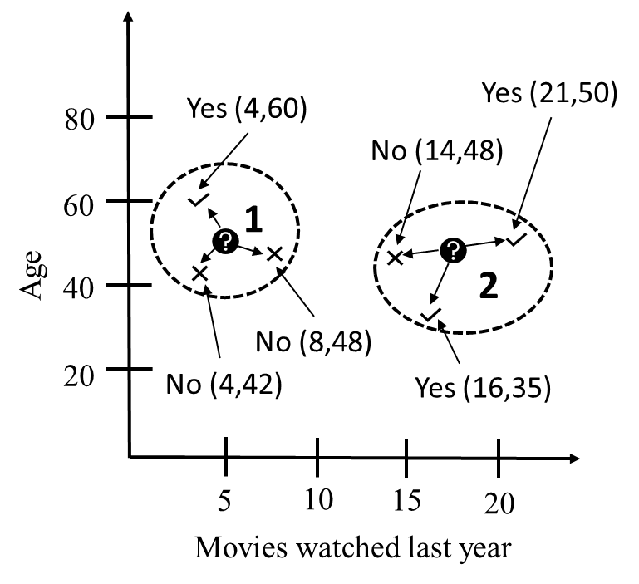
顧客1と最も近い顧客(Yesと答えた中で)間のユークリッド距離

項目 | C1 | CY | SQ.DIST
前年に見た映画の本数 | 5 | 4 | 1
年齢 | 50 | 60 | 100
合計 |  |  | 101
距離 |  |  | 10.05

顧客2と最も近い顧客間のユークリッド距離

項目 | C2 | CN | SQ.DIST
前年に見た映画の本数 | 17 | 14 | 9
年齢 | 52 | 48 | 16
合計 |  |  | 25
距離 |  |  | 5.00

